微生信示例037
左侧Men （此行不用粘贴） |  |  |  | 微生信，您身边的数据分析，可视化专家
Age | Minority | Mixed | Unmixed White | https://www.bioinformatics.com.cn/plot_basic_dual_y_axis_horizontal_bar_plot_037
85+ | 0.8 | 0 | 2.1
80-84 | 0.8 | 0 | 2.5 | 输出示例图
75-79 | 1.2 | 0.1 | 3.8
70-74 | 2.2 | 0.2 | 4.8
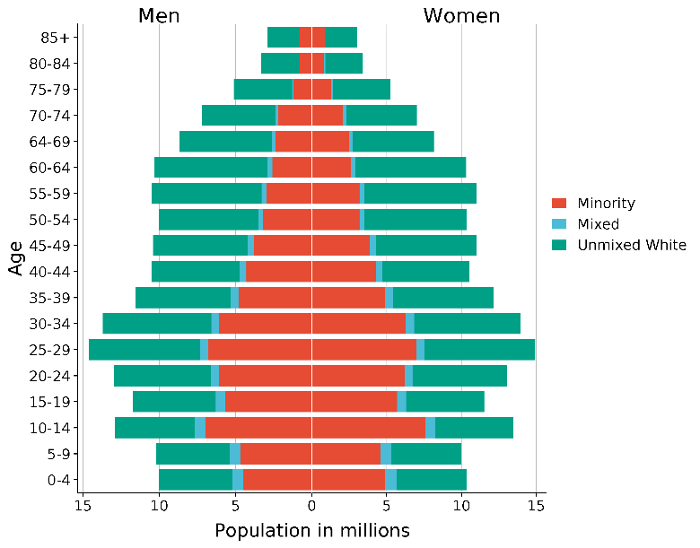
64-69 | 2.4 | 0.25 | 6
60-64 | 2.6 | 0.3 | 7.4
55-59 | 3 | 0.3 | 7.2
50-54 | 3.2 | 0.3 | 6.5
45-49 | 3.8 | 0.4 | 6.2
40-44 | 4.3 | 0.42 | 5.8
35-39 | 4.8 | 0.54 | 6.2
30-34 | 6.1 | 0.5 | 7.1
25-29 | 6.8 | 0.52 | 7.3
20-24 | 6.1 | 0.54 | 6.3
15-19 | 5.7 | 0.61 | 5.4
10-14 | 7 | 0.68 | 5.2
5-9 | 4.7 | 0.69 | 4.8
0-4 | 4.5 | 0.72 | 4.8

右侧Women （此行不用粘贴）
Age | Minority | Mixed | Unmixed White | 注意：
85+ | 0.87 | 0 | 2.12
80-84 | 0.8 | 0.1 | 2.5
75-79 | 1.3 | 0.1 | 3.83 | 使用问题，或数据分析合作意向
70-74 | 2.1 | 0.21 | 4.7 | 请微信扫码联系我们

64-69 | 2.5 | 0.25 | 5.4
60-64 | 2.6 | 0.31 | 7.4
55-59 | 3.2 | 0.3 | 7.5
50-54 | 3.2 | 0.33 | 6.8
45-49 | 3.9 | 0.4 | 6.7
40-44 | 4.3 | 0.42 | 5.8
35-39 | 4.9 | 0.54 | 6.7
30-34 | 6.3 | 0.55 | 7.1
25-29 | 7 | 0.52 | 7.4
20-24 | 6.2 | 0.54 | 6.3
15-19 | 5.7 | 0.61 | 5.2
10-14 | 7.6 | 0.67 | 5.2
5-9 | 4.6 | 0.69 | 4.7
0-4 | 4.9 | 0.75 | 4.7

